数据统计表
不出简选重字数 | 前500字（简体） | 前1500字（简体） | 前500字（繁体） | 前1500字（繁体） | GB2312-1 / 3755字 | GB2312-全 / 6763字 | BIG5-1 / 5401 字
五笔86 | 3 | 12 | 59 | 212 | 72 | 261 | 920
五笔98 | 2 | 11 | 63 | 214 | 77 | 261 | 916 |  | 粗体 | 4码定长方案中表现最优者
五笔新世纪 | 0 | 0 | / | / | 81 (缺 3) | 266 (缺 126) | / |  | 红字 | 王码五笔中表现最优者
986五笔 | 3 | 13 | 52 | 187 | 65 | 259 | 814
牛码 | 36 | 82 | 56 | 177 | 177 | 357 | 695
徐码（新） | 0 | 6 | 14 | 38 | 55 | 168 | 203
虎码 | 0 | 1 | 61 | 220 | 42 | 310 | 1107 |  | 绿底 | 王码五笔方案
仓颉五代 | 0 | 1 | 0 | 0 | 1 | 3 | 0 | 未设简码 | 灰底 | 非四码方案（仅供娱乐）
三码郑码 | / | / | / | / | / | / | /

出简选重字数 | 前500字（简体） | 前1500字（简体） | 前500字（繁体） | 前1500字（繁体） | GB2312-1 / 3755字 | GB2312-全 / 6763字 | BIG5-1 / 5401 字
五笔86 | 0 | 3 | 59 | 209 | 51 | 239 | 910
五笔98 | 0 | 2 | 63 | 211 | 19 | 82 | 838
五笔新世纪 | 1 | 8 | / | / | 77 (缺3) | 263 (缺 124) | /
986五笔 | 0 | 0 | 53 | 185 | 6 | 72 | 742
牛码 | 2 | 2 | 2 | 9 | 6 | 37 | 140
徐码（新） | 0 | 6 | 16 | 46 | 48 | 189 | 224
虎码 | 0 | 1 | 65 | 226 | 10 | 236 | 1063
仓颉五代 | 0 | 1 | 0 | 0 | 1 | 3 | 0 | 未设简码
三码郑码 | 0 | 11 | 137 | 446 | 378 | 1502 | 2221

出简码长 | 前500字（简体） | 前1500字（简体） | 前500字（繁体） | 前1500字（繁体） | GB2312-1 / 3755字 | GB2312-全 / 6763字 | BIG5-1 / 5401 字
五笔86 | 3.516 | 3.7033333333 | 3.794 | 3.9366666667 | 3.8529960053 | 3.9380452462 | 4.0786891316
五笔98 | 3.758 | 3.858 | 3.956 | 4.0333333333 | 3.9296937417 | 3.9671743309 | 4.1072023699 |  |  | 蜜雪猫城统计重码数
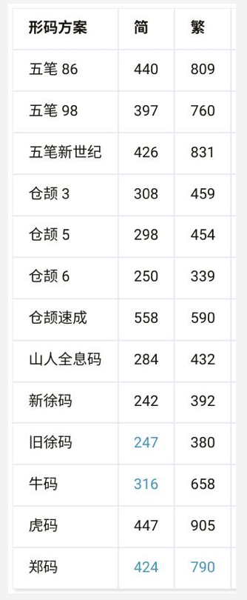
五笔新世纪 | 3.384 | 3.656 | / | / | 3.8494136461 | 3.9370292257 | /
986五笔 | 3.724 | 3.842 | 3.896 | 4.0033333333 | 3.9227696405 | 3.9617033861 | 4.0877615256
牛码 | 3.39 | 3.648 | 3.584 | 3.7753333333 | 3.8367509987 | 3.9123170191 | 3.9433438252
徐码（新） | 3.45 | 3.6873333333 | 3.632 | 3.7966666667 | 3.855126498 | 3.921780275 | 3.9464913905
虎码 | 3.294 | 3.596 | 3.556 | 3.8066666667 | 3.8162450067 | 3.9016708561 | 4.0407331976
仓颉五代 | 4.234 | 4.4833333333 | 4.39 | 4.5986666667 | 4.6420772304 | 4.7305929321 | 4.7393075356 | 未设简码
三码郑码 | 2.998 | 3.006 | 363 | 3.2933333333 | 3.099334221 | 3.2183942038 | 3.4067765229

